Pipeline
object space

world space

eye space | (形成viewing frustum)

这个过程是“投影”
CVV | 裁剪

映射
clip&project space

视点去除（裁剪）可以在GPU中进行，也可以用C++在CPU中处理
ORGE：面向对象的渲染引擎

Primitive Assembly | 图元装配：点成线成面，再次裁剪

Triangle Setup

Rasterization | 画线、填充算法

Pixel Operation | 1.消除被遮挡面 | 2.根据坐标查纹理值 | 3.Alpha混合技术 (需按Z序绘制透明体) | 4.Alpha混合技术

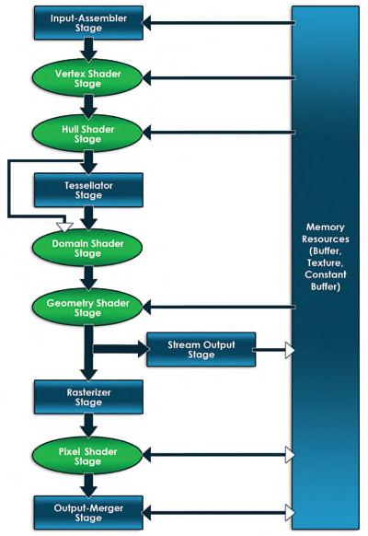
在图形编程中，你需要对两个处理器都都编写软件，对于CPU应用程序使用通用的语言，比如C++，对于GPU则使用HLSL。DirectX是系统之间的桥梁。
 |  |  | 这些箭头指示了数据从一个阶段流向下一个阶段。跨越图右边的大矩形指定了显存里面的资源，双向箭头指明了某个阶段和资源之间的可以读写。可编程（使用HLSL）阶段使用圆角矩形表示。

你不仅仅只考虑内存，你同样需要考虑CPU和GPU之间的总线。你所使用数据的每一个bit都要从图形总线（比如PCI Express）上从应用层传输到显卡上。这种总线传输很慢（相对CPU到RAM或者GPU到VRAM），因为减少传输的数据量是非常重要的。

Vertex Buffers 除了坐标位置，Direct3D允许程序员完全自己定义一种vertex。你可以定义你自己的Vertices所包含的数据，并通过input layout告诉Direct3D该vertex格式。 Index Buffers Index buffers是输送到IA阶段的第二种（可选的）数据类型。

Win32
 |  |  |  | 事件处理程序 | ：最终需要返回DefWindowProc（）调用缺省的消息处理程序

3
WinMain() |  |  |  | WinProc()

 | GetMessage() |  |  | {
 |  |  |  | WM_Create
 |  |  |  | WM_Paint |  | 窗口 |  | 用户输入
1
 |  |  |  | …
 | TranslateMessage() |  |  | …
 |  |  |  | WM_Destroy
4
 |  |  |  | }

2
 | DispatchMessage()

 |  |  |  | 消息队列
 |  |  |  | msg1
 | 游戏逻辑 |  |  | msg2
 |  |  |  | .
 |  |  |  | .
 |  |  |  | . |  |  | GetMessage（）可以替换成PeekMessage（）
 | AI | 渲染 | 物理 | . |  |  | 相较于GetMessage，PeekMessage（）检测消息队列中是否有消
 |  |  |  | . |  |  | 息，有的话则处理，没有则重复处理其他游戏逻辑
 |  |  |  | .
 |  |  |  | . |  |  | Peek多出最后一个参数:可以PM_REMOVE或PM_NOREMOVE，决定消
 |  |  |  | . |  |  | 息处理只在是否移出队列
 |  |  |  | .
 |  |  |  | . |  |  | 当从消息队列中收到WM_QUIT时，退出主事件循环
 |  |  |  | .
 |  |  |  | .
 |  |  |  | msgN

D3D11
Context
每一段程序都有很多外部变量。只有像Add这种简单的函数才是没有外部变量的。一旦你的一段程序有了外部变量，这段程序就不完整，不能独立运行。你为了使他们运行，就要给所有的外部变量一个一个写一些值进去。这些值的集合就叫上下文(Context)。 譬如说在C++的lambda表达是里面，[写在这里的就是上下文](int a, int b){ ... }

接口对象创建之后必须销毁，即IKKKK的对象必须Releaser()

初始化D3D11 | 1、创建Device、DeviceContext ID3D11Device:指代GPU ID3D11DeviceContext:由于DirectX 11支持多线程，ID3D11Device一分为二，当使用ID3D11Device加载模型时，可以使用ID3D11DeviceContext继续渲染 （管道可编程部分可编程修改，不可编程部分可通过设置device context以修改）

 | 2、创建交换链、渲染目标 IDXGISwapChain：交换链用于交换双缓冲，以DXGI_SWAP_CHAIN_DESC描述 ID3D11RenderTargetView:一般是一张2D纹理，管道出口。以DXGI_MODE_DESC描述

 | 创建函数： D3D11CreateDeviceAndSwapChain(）：创建Device、交换链 CreateRenderTargetView（）：创建渲染目标

 | 3、设置渲染目标 OMSetRenderTargets(）

交换链
缓冲区

管道前置准备 | 1、创建缓冲区（Vertex、Index、BackBuffer等） 缓冲区描述：D3D11_BUFFER_DESC 缓冲区数据描述：D3D11_SUBRESOURCE_DATA ID3D11Device::CreateBuffer()

 | 2、设置输入 / 解析数据格式 数据格式描述：D3D11_INPUT_ELEMENT_DESC D3D11_INPUT_ELEMENT_DESC _格式[] = { {"POSITION", 0, DXGI_FORMAT_R32G32B32_FLOAT, 0, 0, D3D11_INPUT_PER_VERTEX_DATA, 0}, {"COLOR", 0, DXGI_FORMAT_R32G32B32A32_FLOAT, 0, 12, D3D11_INPUT_PER_VERTEX_DATA, 0} }; ID3D11Device::CreateInputLayout() 可以使用ARRAYSIZE()计算数据格式尺寸。

 | 3、激活设置 ID3D11DeviceContext::IASetVertexBuffers() ID3D11DeviceContext::IASetVertexBuffers() ID3D11DeviceContext::IASetInputLayout() ID3D11DeviceContext::IASetPrimitiveTopology()——>设置图元

 | 4、将数据传输到IA ID3D11DeviceContext::Draw()

 | 将WVP发送到Effect file之前需要对矩形进行行列互换的变换

Input Assembler (IA) Stage

Pixel Shader Stage （可编程） | 1、加载编译Shader文件：D3DX11CompileFromFile（） 2、创建Shader：ID3D11Device::CreateVertexShader（）（ID3D11Device::CreatePixelShader（）同理） 3、绑定Shader到当前管道：ID3D11DeviceContext::VSSetShader()（ID3D11DeviceContext::PSSetShader()同理）

D3D11三个新的阶段
3个阶段都是利用镶嵌直接在GPU中生成图元，低模——>高模速度快
Hull Shader Stage （可编程） | 计算何处添加顶点以增加模型细节

Tessellator Stage （固定） | 镶嵌图元

Domain Shader Stage （可编程）

Geometry Shader Stage （可编程） | 可以增加/删除图元

Stream Output Stage | 输出格式为lists，不完整图元不被输出

Rasterization Stage Stage | 图元通过插值顶点值转换为像素，作简单裁剪 ID3D11DeviceContext::RSSetViewports()可设置Viewports以裁剪
 |  |  |  | 此阶段对全部顶点数据插值

Pixel Shader Stage （可编程）

Output Merger Stage | 手握像素片段和深度，决定哪个像素片段将被渲染到渲染目标之上 ID3D11DeviceContext::OMSetRenderTargets()可设置渲染目标

IDXGISwapChain::Present()交换链将后缓冲显示到屏幕

常数缓冲区Constant Buffer
常数缓冲区可以更新频率区分： 1、每Scene一更：如不变的光 2、每帧一更：如每帧变化的光 3、每Object一更：WVP，每个Object位移、旋转、缩放

渲染状态
ID3D11RasterizerState | 配置管道的光栅化阶段

ID3D11BlendState | 配置混合方式

ID3D11DepthStencilState | 配置深度测试、模板测试

Rasterizer State
1、填充描述 2、创建状态 3、激活状态

纹理

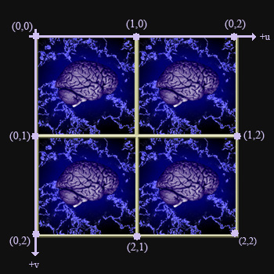
 |  | ID3D11ShaderResourceView | 纹理资源

 |  |  | D3DX11CreateShaderResourceViewFromFile（ @ Device， @ 纹理图片路径， @ 加载方式——>NULL @ 多线程时使用，表示加载该纹理时可运行程序，NULL表示加载完毕才可运行， @ 填充变量， @ 填充结果HResult ）

 |  | ID3D11SamplerState | 采样状态

 |  |  | 采样状态描述D3D11_SAMPLER_DESC： @Filter：纹理过滤， @AddressU/V/W：当UVW坐标>1 <0时的处理方式——>D3D11_TEXTURE_ADDRESS_WRAP @MipLODBias：多级渐远纹理(mipmap)的级别偏移：即计算出级别之后强制增加级别数量 @Min/MaxLOD：最低/最高mipmap级别，MinLOD——>0，MaxLOD——>D3D11_FLOAT32_MAX @MaxAnisotropy：纹理过滤使用各向异性时的各向异性最大值 @ComparisonFunc：可以指定比较2种mipmap的比较函数——>D3D11_COMPARISON_NEVER @BorderColor：纹理寻址_边缘颜色模式的颜色

 |  |  | CreateSamplerState（ @ 采样状态描述 @ 填充变量 ）

混合

混合方程
D3D使用2种不同的混合方程： 1、颜色： 最终颜色 = 源颜色 * 源混合因子 ● 目的颜色 * 目的混合因子 2、透明度： 最终透明度 = 源透明度 * 源混合因子 ● 目的透明度 * 目的混合因子

 |  |  | 混合操作 |  | 即方程式中的●，操作枚举D3D11_BLEND_OP

 |  |  | 混合因子 |  | 混合因子枚举D3D11_BLEND

